T2a Náklady - vodné toky
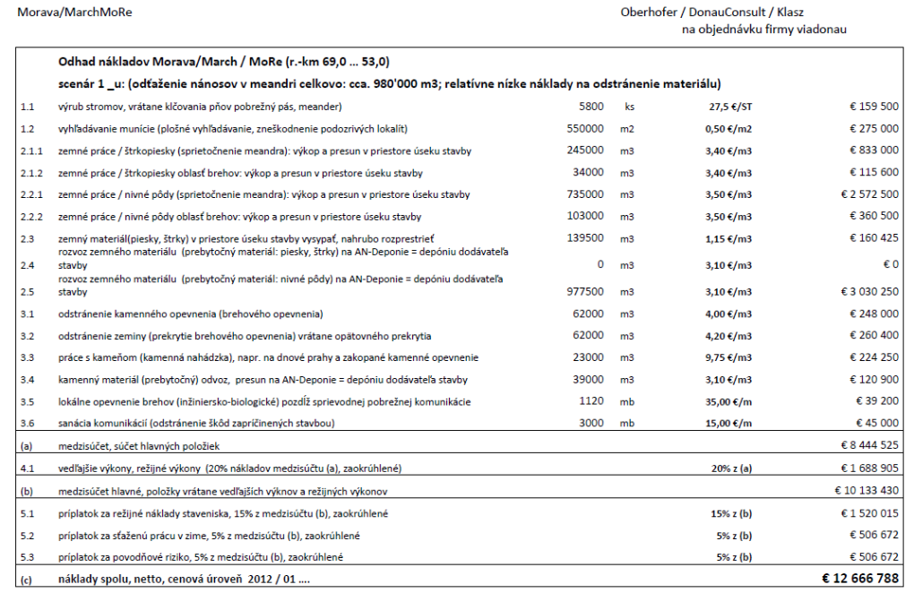
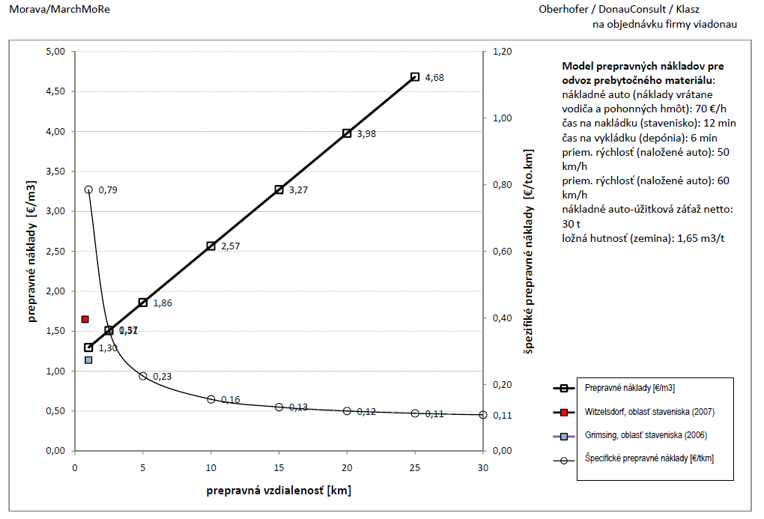
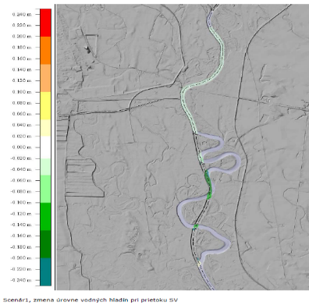
Vybrané projekty
 |  |  | Celková suma
Projekt | Číslo projektu | Rok poslednej platby | CZK | Celková suma (CZK) | Celková suma (EUR) | Dĺžka | Jednotková cena (EUR) |  | CZ zohľadnenie inflácie |  |  | EUR na CZK
Revitalizace Bouřlivec - Lahošť - ř.km 5,788-6,328 | 16228221 | 2014-12-03 | 26,363,279 | 29,563,254 | 1,144,975 | 0.5 | 2,120,324 |  | 2010 | 1.2017 |  | 25.82
Revitalizace dolního úseku Hučiny v Hornovltavském luhu | 16115393 | 2013-12-05 | 2,275,395 | 2,561,799 | 99,218 | 1.2 | 82,681 |  | 2011 | 1.1793
Revitalizace Dlouhé Stoky II.etapa, ř.km.16,710-19,480 | 498266 | 2010-04-01 | 3,552,788 | 4,269,421 | 165,353 | 2.8 | 59,694 |  | 2012 | 1.1416
VT Ašský p. - revitalizace, ř.km 0,000 - 3,930 | 20255194 | 2015-07-29 | 8,706,395 | 9,734,011 | 376,995 | 3.9 | 95,927 |  | 2013 | 1.1259
Revitalizace Chodovského potoka ř. km 20,00 - 22,89 | 16116370 | 2013-12-05 | 1,795,381 | 2,021,366 | 78,287 | 2.9 | 27,089 |  | 2014 | 1.1214
Revitalizace toku Svitávky, Božíkov, ř.km 1,600-2,400 | 16078757 | 2014-07-11 | 6,630,579 | 7,435,399 | 287,971 | 0.8 | 359,963 |  | 2015 | 1.1180
Revitalizace Šporky, ř.km 1,168 - 1,715 | 19906698 | 2015-07-14 | 3,709,217 | 4,147,016 | 160,613 | 0.5 | 293,624
Revitalizace ramene Ploučnice v Žizníkově (41,100 - 41,120) | 26581297 | 2014-11-24 | 864,031 | 968,907 | 37,525 | 0.0 | 1,876,272
Revitalizace Tiché říčky, ř. km 1,160 - 3,150 | 16204338 | 2013-12-06 | 1,983,214 | 2,232,841 | 86,477 | 2.0 | 43,456
Revitalizace LP č.9 Jindřichovického potoka ř.km 1,030-1,584 | 1583038 | 2011-09-30 | 1,132,234 | 1,335,244 | 51,714 | 0.6 | 93,346
Revitalizace Panenského potoka po Rynoltice, ř.km 21,300 - 22,300 | 19909395 | 2015-09-24 | 5,755,635 | 6,434,972 | 249,224 | 1.0 | 249,224
Revitalizace Osoblahy, km 0,000 - 11,300 | 25050473 | 2015-12-02 | 11,974,327 | 13,387,657 | 518,499 | 11.3 | 45,885
Jelení potok v km 0,000-2,570 | 19681954 | 2014-12-10 | 5,583,424 | 6,261,140 | 242,492 | 2.6 | 94,355
Revitalizace Prudník, km 0,000 - 4,600 | 20239396 | 2014-12-10 | 2,914,588 | 3,268,361 | 126,583 | 4.6 | 27,518
Revitalizace Sedlnice, km 0,000-3,200 | 20102238 | 2015-12-03 | 19,211,939 | 21,479,524 | 831,895 | 3.2 | 259,967
Revitalizace Bílovky v CHKO Poodří | 1674987 | 2013-11-14 | 58,899,024 | 66,312,644 | 2,568,267 | 2.3 | 1,116,638
Odra, revitalizace toku km 74,300 - 75,600, Mankovice - Jeseník | 16025720 | 2014-12-10 | 2,588,545 | 2,902,743 | 112,422 | 1.3 | 86,479
Labe, Pardubice, revitalizace mrtvého ramene Polabiny ř.km 966,5 - 967,3 | 20351732 | 2015-10-23 | 22,748,150 | 25,433,114 | 985,016 | 0.8 | 1,231,270
Borušovský potok, ř.km 0,00-2,70 - revitalizace toku | 16170401 | 2014-12-10 | 6,221,876 | 6,977,087 | 270,220 | 2.7 | 100,082
Loděnice, Nenačovice - revitalizace toku | 27074276 | 2015-12-02 | 33,345,742 | 37,281,539 | 1,443,902 | 1.8 | 784,729
VT TEPLÁ - ZPRŮCHODNĚNÍ TOKU, ř.km 24,430 - 24,493 | 1627223 | 2011-04-29 | 5,340,427 | 6,297,966 | 243,918 | 0.1 | 3,871,716
Rokytka |  | 2015 | 17,100,000 | 19,118,313 | 740,446 | 1.6 | 461,337
Priemerne (za projekt) |  |  |  |  |  | 2.2 | 608,253

Plánované náklady na renaturáciu vodných tokov | Priemerná cena za km | Plánovaný počet obnovených km | Total (mil EUR)
 | 608,253 | 97 | 59000587

Všetky projekty
Intervenčná zóna | Číslo | Názov príjemcu | Názov projektu | Typ | Stav realizácie | Kraj | Okres | Celková suma (CZK) | Celkové oprávnené výdavky (CZK) | Alokovaná suma (CZK) | Rok schválenia | Vyplatené fondy (CZK) | Rok poslednej platby | Dĺžka
1.3 | 16228221 | Povodí Ohře, státní podnik | Revitalizace Bouřlivec - Lahošť - ř.km 5,788-6,328 | Revitalization | realizace projektu ukončena | Ústecký kraj | Teplice | 26363279.08 | 20895319 | 18805787.1 | 2012-06-07 | 17879483.56 | 2014-12-03 | 0.54
6.4 | 16115393 | Správa Národního parku Šumava | Revitalizace dolního úseku Hučiny v Hornovltavském luhu | Revitalization | výdaje projektu certifikovány | Jihočeský kraj | Prachatice | 2275395 | 2189461 | 2189461 | 2012-06-14 | 2095609.74 | 2013-12-05 | 1.2
6.4 | 498266 | Povodí Ohře, státní podnik | Revitalizace Dlouhé Stoky II.etapa, ř.km.16,710-19,480 | Revitalization | projekt finálně uzavřen | Karlovarský kraj | Cheb | 3552788.35 | 2985536.35 | 2686982.4 | 2009-05-14 | 2686982.38 | 2010-04-01 | 2.77
6.4 | 20255194 | Povodí Ohře, státní podnik | VT Ašský p. - revitalizace, ř.km 0,000 - 3,930 | Revitalization | výdaje projektu certifikovány | Karlovarský kraj | Cheb | 8706395.07 | 4592461.37 | 4592461.37 | 2013-07-01 | 4592461.37 | 2015-07-29 | 3.93
6.4 | 16116370 | Lesy České republiky, s.p. | Revitalizace Chodovského potoka ř. km 20,00 - 22,89 | Revitalization | výdaje projektu certifikovány | Karlovarský kraj | Sokolov | 1795381 | 1485886 | 1485886 | 2012-06-14 | 1475035.8 | 2013-12-05 | 2.89
6.4 | 16078757 | Povodí Ohře, státní podnik | Revitalizace toku Svitávky, Božíkov, ř.km 1,600-2,400 | Revitalization | výdaje projektu certifikovány | Liberecký kraj | Česká Lípa | 6630579 | 5525482 | 5525482 | 2012-06-14 | 5265221.7 | 2014-07-11 | 0.8
6.4 | 19906698 | Povodí Ohře, státní podnik | Revitalizace Šporky, ř.km 1,168 - 1,715 | Revitalization | výdaje projektu certifikovány | Liberecký kraj | Česká Lípa | 3709217.13 | 2998992 | 2998992 | 2013-07-01 | 2856183 | 2015-07-14 | 0.547
6.4 | 26581297 | Povodí Ohře, státní podnik | Revitalizace ramene Ploučnice v Žizníkově (41,100 - 41,120) | Revitalization | výdaje projektu certifikovány | Liberecký kraj | Česká Lípa | 864030.74 | 671841.18 | 671841.18 | 2014-06-11 | 641303.18 | 2014-11-24 | 0.02
6.4 | 16204338 | Lesy České republiky, s.p. | Revitalizace Tiché říčky, ř. km 1,160 - 3,150 | Revitalization | výdaje projektu certifikovány | Liberecký kraj | Jablonec nad Nisou | 1983214 | 1652678 | 1652678 | 2012-06-14 | 1652678 | 2013-12-06 | 1.99
6.4 | 1583038 | Lesy České republiky, s.p. | Revitalizace LP č.9 Jindřichovického potoka ř.km 1,030-1,584 | Revitalization | výdaje projektu certifikovány | Liberecký kraj | Liberec | 1132234 | 840158 | 840158 | 2010-06-15 | 839545.94 | 2011-09-30 | 0.554
6.4 | 19909395 | Povodí Ohře, státní podnik | Revitalizace Panenského potoka po Rynoltice, ř.km 21,300 - 22,300 | Revitalization | výdaje projektu certifikovány | Liberecký kraj | Liberec | 5755634.83 | 3079475.16 | 3079475.16 | 2013-07-01 | 2932833.49 | 2015-09-24 | 1
6.4 | 25050473 | Povodí Odry, státní podnik | Revitalizace Osoblahy, km 0,000 - 11,300 | Revitalization | financování projektu ukončeno | Moravskoslezský kraj | Bruntál | 11974327 | 9780422 | 9780422 | 2014-04-10 | 8662666 | 2015-12-02 | 11.3
6.4 | 19681954 | Lesy České republiky, s.p. | Jelení potok v km 0,000-2,570 | Revitalization | výdaje projektu certifikovány | Moravskoslezský kraj | Bruntál | 5583424 | 4525151 | 4525151 | 2013-07-01 | 4288020 | 2014-12-10 | 2.57
6.4 | 20239396 | Povodí Odry, státní podnik | Revitalizace Prudník, km 0,000 - 4,600 | Revitalization | výdaje projektu certifikovány | Moravskoslezský kraj | Bruntál | 2914588.42 | 1737914.83 | 1737914.83 | 2013-07-01 | 1657609.09 | 2014-12-10 | 4.6
6.4 | 20102238 | Povodí Odry, státní podnik | Revitalizace Sedlnice, km 0,000-3,200 | Revitalization | financování projektu ukončeno | Moravskoslezský kraj | Nový Jičín | 19211939.05 | 15507211.29 | 15507211.29 | 2013-07-01 | 15059294.89 | 2015-12-03 | 3.2
6.4 | 1674987 | Povodí Odry, státní podnik | Revitalizace Bílovky v CHKO Poodří | Revitalization | projekt finálně uzavřen | Moravskoslezský kraj | Nový Jičín | 58899024 | 48868271 | 48868271 | 2010-06-15 | 46849350.85 | 2013-11-14 | 2.3
6.4 | 16025720 | Povodí Odry, státní podnik | Odra, revitalizace toku km 74,300 - 75,600, Mankovice - Jeseník | Revitalization | výdaje projektu certifikovány | Moravskoslezský kraj | Nový Jičín | 2588545.16 | 2164857.98 | 2164857.98 | 2012-06-14 | 1991634.98 | 2014-12-10 | 1.3
6.4 | 20351732 | Povodí Labe, státní podnik | Labe, Pardubice, revitalizace mrtvého ramene Polabiny ř.km 966,5 - 967,3 | Revitalization | financování projektu ukončeno | Pardubický kraj | Pardubice | 22748150 | 18800124 | 18800124 | 2013-07-01 | 18800124 | 2015-10-23 | 0.8
6.4 | 16170401 | Lesy České republiky, s.p. | Borušovský potok, ř.km 0,00-2,70 - revitalizace toku | Revitalization | výdaje projektu certifikovány | Pardubický kraj | Svitavy | 6221876 | 5131380 | 5131380 | 2012-06-14 | 5131380 | 2014-12-10 | 2.7
6.4 | 27074276 | Povodí Vltavy, státní podnik | Loděnice, Nenačovice - revitalizace toku | Revitalization | realizace projektu ukončena | Středočeský kraj | Beroun | 33345741.56 | 27276731 | 27276731 | 2014-06-11 | 26621383.8 | 2015-12-02 | 1.84
6.2 | 1627223 | Povodí Ohře, státní podnik | VT TEPLÁ - ZPRŮCHODNĚNÍ TOKU, ř.km 24,430 - 24,493 | Revitalization | projekt finálně uzavřen | Karlovarský kraj | Karlovy Vary | 5,340,427 | 4,213,565 | 3,792,209 | 2010-06-15 | 3,792,209 | 2011-04-29 | 0.63

Revitalizácia rieky Moravy: Plán opatrení pripravený v súlade so smernicami EK o ochrane vôd a prírody – MoRe (16 km) – European Regional Development Fund – Program cezhraničnej spolupráce Slovenská republika – Rakúsko 2007-2013 – v rámci projektu bola vypracovaná úvodná projektová dokumentácia pre úsek od ústia Dyje približne po Leváre (medzi km 50 až km 69 ). 12,7 mil.€ je suma nákladov na plné sprietočnenie 4 veľkých meandrov.

